cau1
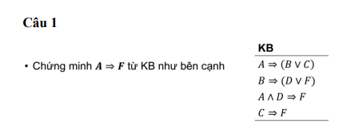
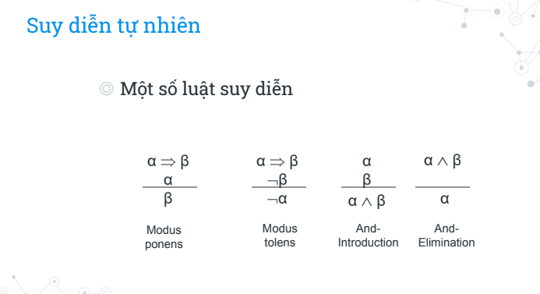

STT | KB | Nguồn gốc | STT | KB | Nguồn gốc
1 | notA v B v C |  | 1 | (P=>Q)=>Q
2 | notB v D v F |  | 2 | R=> (R=> notP)
3 | not(A ^ D) v F |  | 3 | (R=>S) => not(S=>Q)
4 | notC v F |  | 5 | not(R=>S) v not(S=>Q) not(notR v S) v not(notS v Q) (R ^ notS) v (S ^ notQ) | 3, loại bỏ mũi tên, đưa not vào
5 | not(A=>F) | phủ định KL | 6 | (R ^ notS ^ S) v (R ^ notS ^ notQ) R ^ notS ^ notQ) | 5, phân phối, rút gọn
6 | not (not A v F) | 5, loại bỏ mũi tên | 7 | R | 6, And-elimination
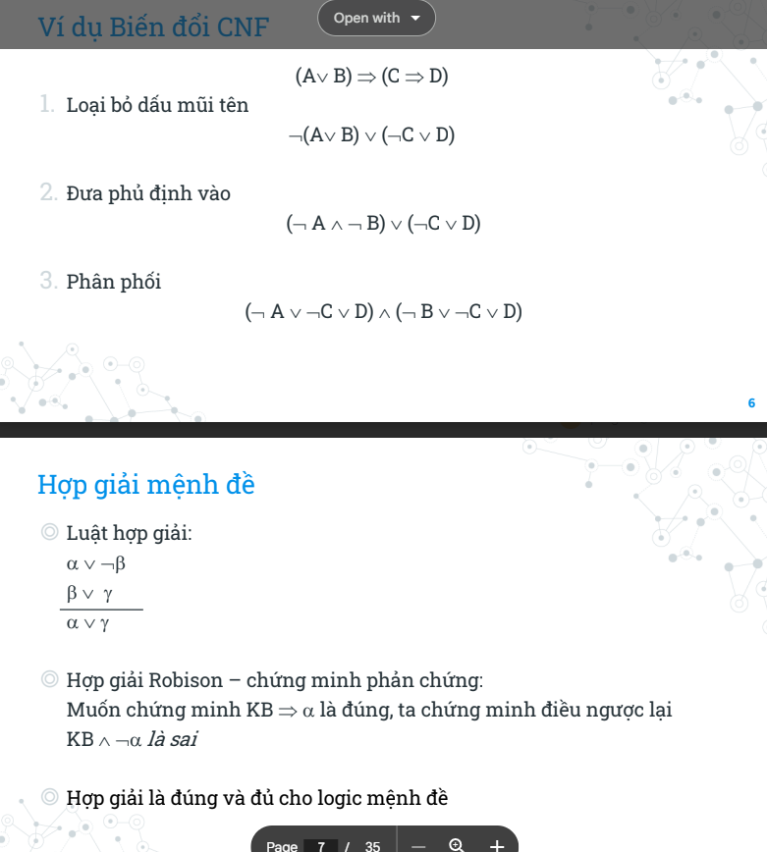
7 | A ^ notF | 6, đưa phủ định vào
8 | notA v notD v F | 3, đưa phủ định vào
9 | notA v C v D v F | 1,2 hợp giải B
10 | notA v C v F | 8,9 hợp giải D
11 | (notA v F) v C | 10 nhóm
12 | C | 6,11 hợp giải (notA v F)
13 | F | 4,12 hợp giải C
14 | NotA | 10,12,13 hợp giải F,C
15 | notA v F | 13,14 And-Introduction
 | .2 mệnh đề phủ định nhau | 6,15

CM: C từ KB
 | KB | nguồn gốc
1 | A=> BvC
2 | A=>D
3 | C^D => notF
4 | B=> F
5 | A
6 | notC | phủ định KL
7 | BvC | 1,5 modus-ponens
8 | D | 2,5 modus-ponens
9 | notB v F | 4, loại mũi tên
10 | C v F | 7,9 hợp giải B
11 | not(C^D) v notF | 3, loại mũi tên
12 | not(C^D) v C | 10,11, hợp giải F
13 | C v notF | 11,12, hợp giải not(C^D)
14 | C | 10,13, hợp giải F
 | . 2 mệnh đề phủ định nhau | 6,14

cau 2
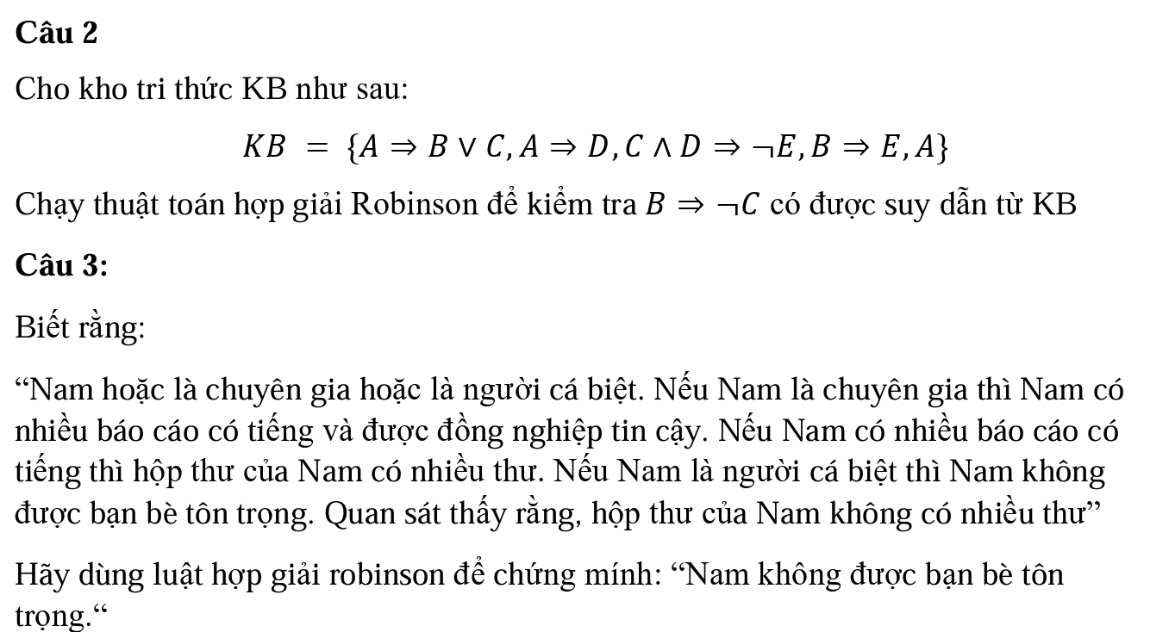
STT | KB | Suy dẫn
1 | notA v B v C | Cho Trước
2 | notA v D | Cho Trước
3 | notC v notD v notE | Cho Trước
4 | notB v E | Cho Trước
5 | A | Cho Trước
6 | B ^ C | phủ định KL
7 | notA v no B v no D v notE | 1,3
8 | notA v C v E | 1,4
9 | B v C | 1,5
10 | notA v notC v notE | 2,3
11 | D | 2,5
12 | notC v notB v notD | 3,4
13 | notA v notD | 3,8
14 | B v notD v notE | 3,9
15 | notC v notE | 3,11
16 | C v E | 4,9
17 | notA v notB v notC | 4,10
18 | notD | 4,14
19 | notB v notC tương đương: not(B^C) | 5,17
 | . 2 mệnh đề phủ định nhau | 6,19

 | Vậy B => notC được suy dẫn từ KB

